Munka1
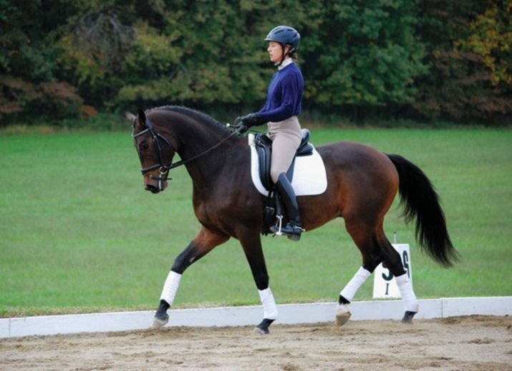
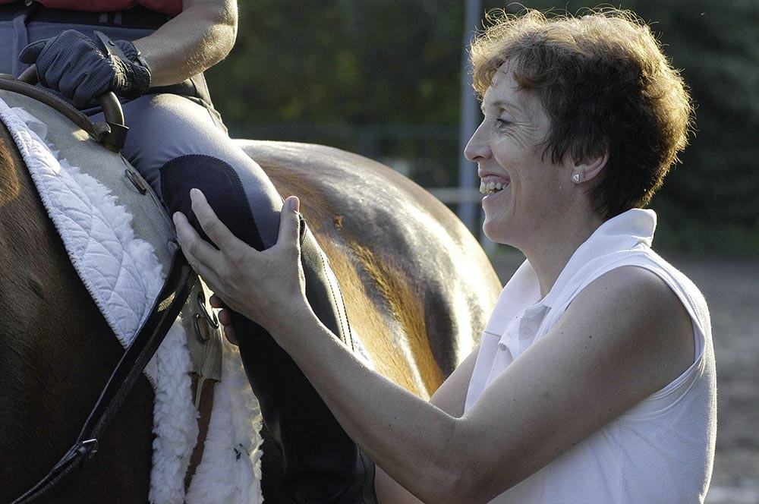
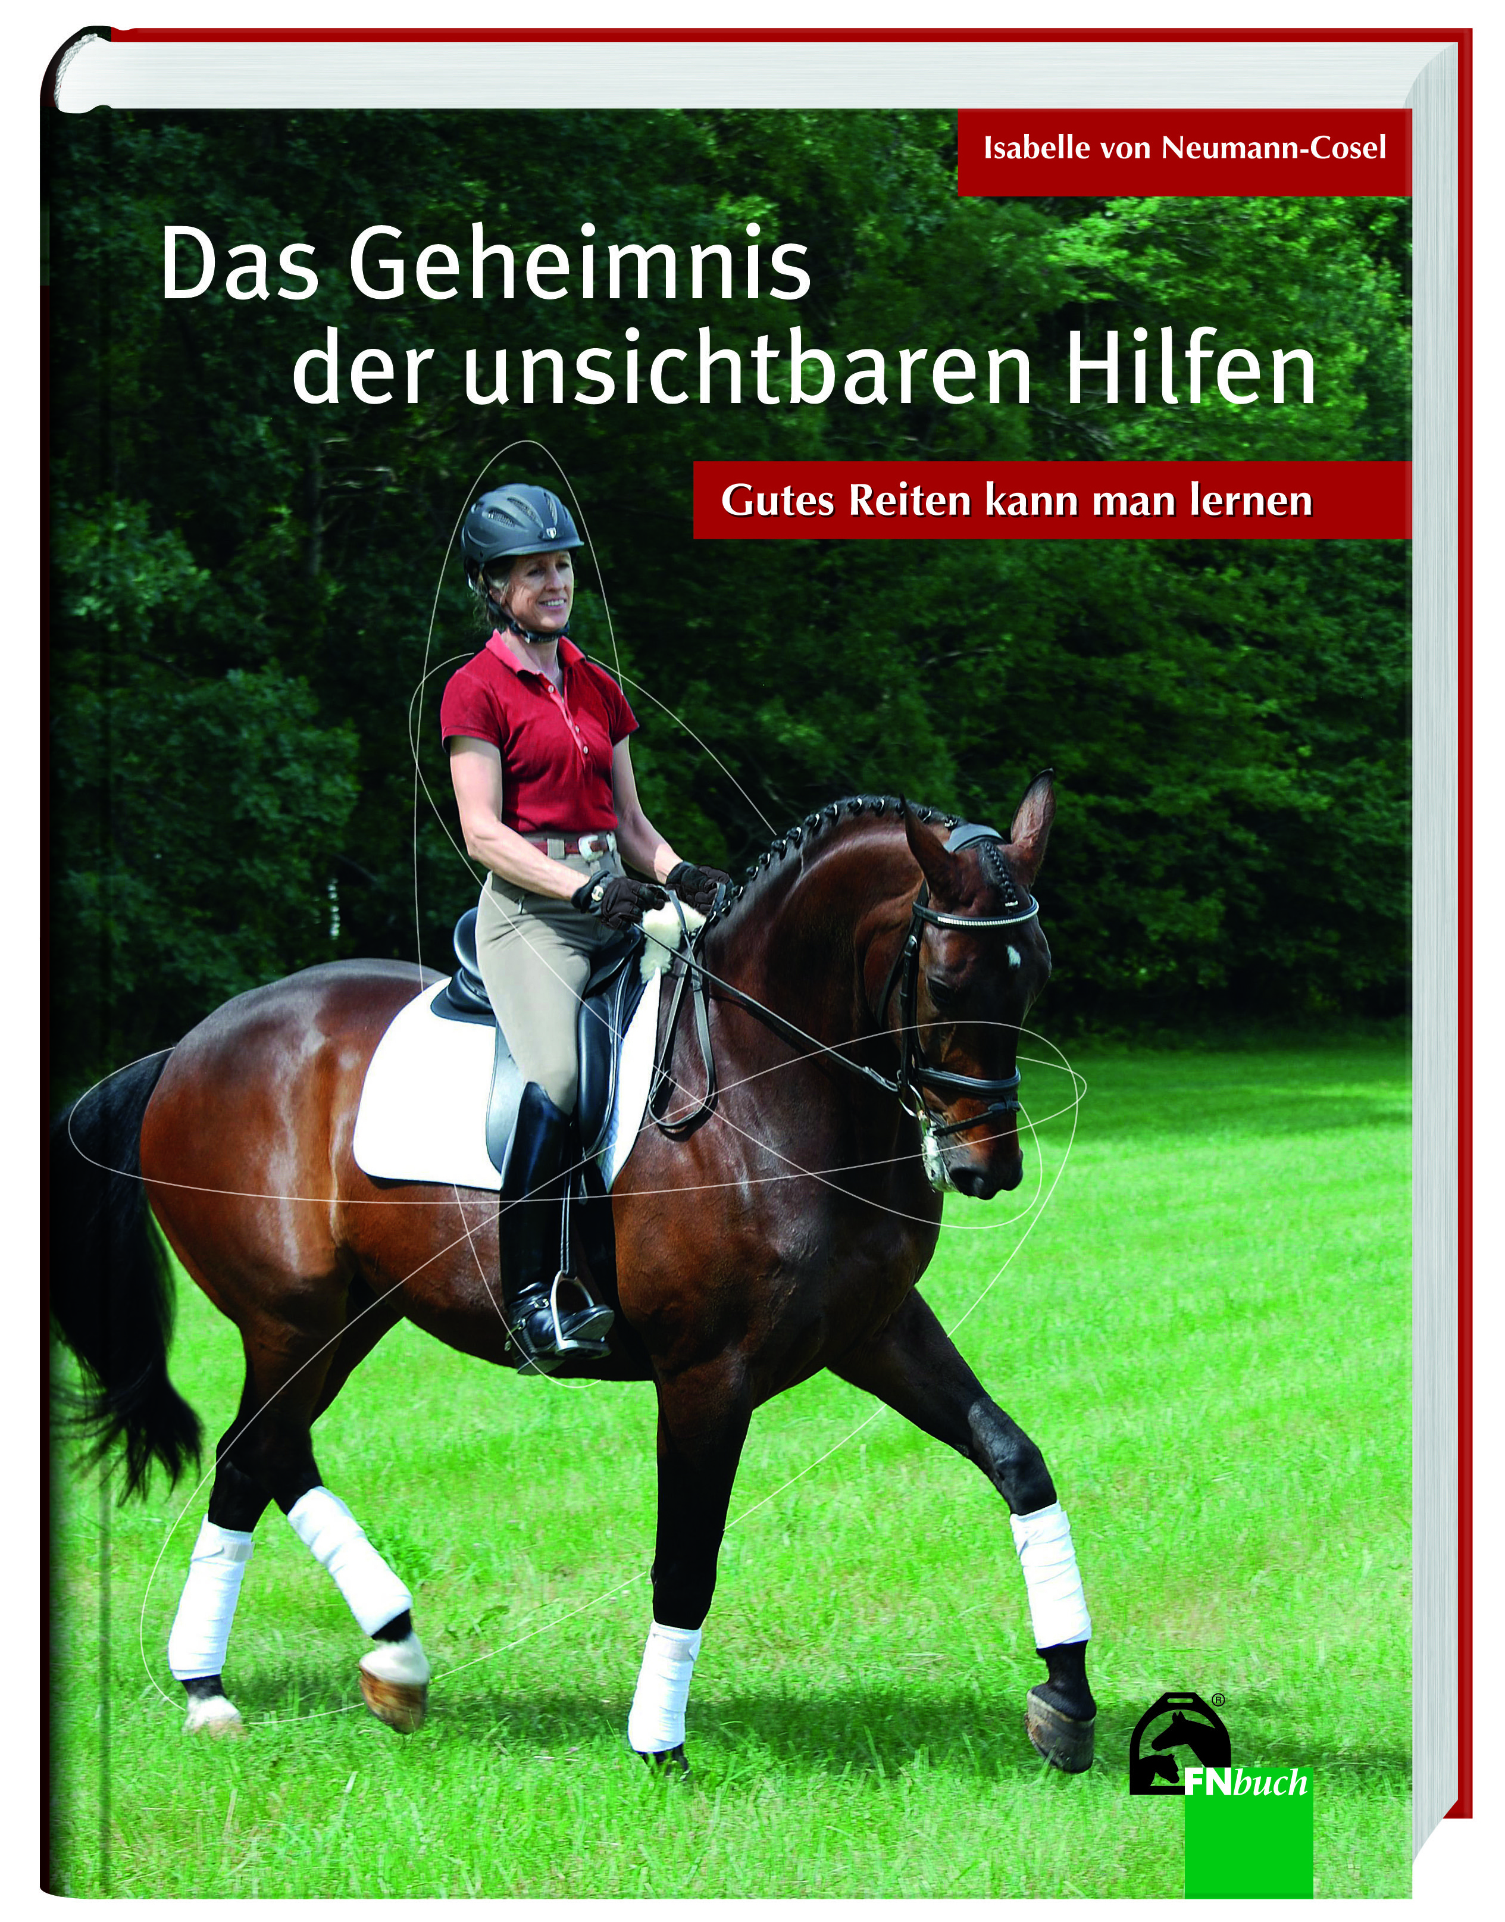
Isabelle von Neumann-Cosel & Susanne von Dietze edzőtábor 2017.10.23-26


Sarlóspuszta Club Hotel, Tatárszentgyörgy

Az edzőtábor részletei és a jelentkezési lap elérhető a Magyar Lovasterápia Szövetség honlapján. www.lovasterapia.hu

Szeretettel várunk minden érdeklődőt!
Bővebb info: Németh Gábor 06 30 667 09 11

A jelentkezési lapot a gbozori@lovasterapia.hu email címre kérjük vissza küldeni.

